Отчет
Информационная панель для анализа продаж
Продажи по месяцам |  |  |  | Задайте период отображения данных и выберите продукты и регионы
 | Итог
янв | 937,308
фев | 957,748
мар | 1,420,913
апр | 863,539
май | 1,227,734
июн | 1,407,559

 |  |  |  | Продажи в разрезе регионов
 | Сумма по полю выручка | Сумма по полю выручка2
ленинградская область | 622,634 | 9%
московская область | 723,526 | 11%
оренбургская область | 763,800 | 11%
саратовская область | 803,665 | 12%
республика башкортостан | 829,239 | 12%
тюменская область | 936,098 | 14%
пермский край | 1,054,107 | 15%
новосибирская область | 1,081,732 | 16%

Продажи в разрезе товаров
продукты | продажи, руб | доля | динамика
dashboard | 1,451,117 | 21%
отчетность | 1,306,576 | 19%
презентации | 1,250,673 | 18%
семинары | 1,402,763 | 21%
финмодель | 1,403,672 | 21%
продажи всего | 6,814,801 | 100%

Об авторе
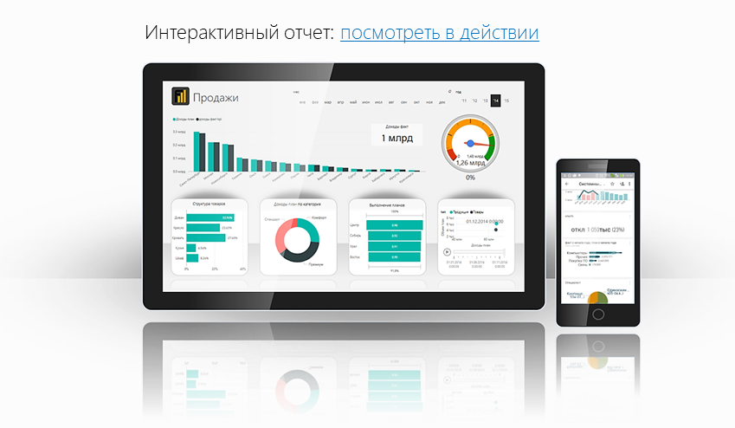
Файл подготовлен руководителем
Консультационной группы Finalytics.PRO
Салостей Станиславом

Finalytics.PRO занимается созданием интерактивных
аналитических отчетов для финансистов и
руководителей на платформе Power BI.
Преимущество таких отчетов:
наглядность, доступность, всегда онлайн.

Мы таже проводим корпоративное обучение
работе с Excel и Power BI.

По всем вопросам обращайтесь:
+7 913 388 7176 | www.finalytics.pro
SalosteySV@finalytics.pro | www.vk.com/finalytics

Современные инструменты работы с большими объемами данных для финансистов

